Tj
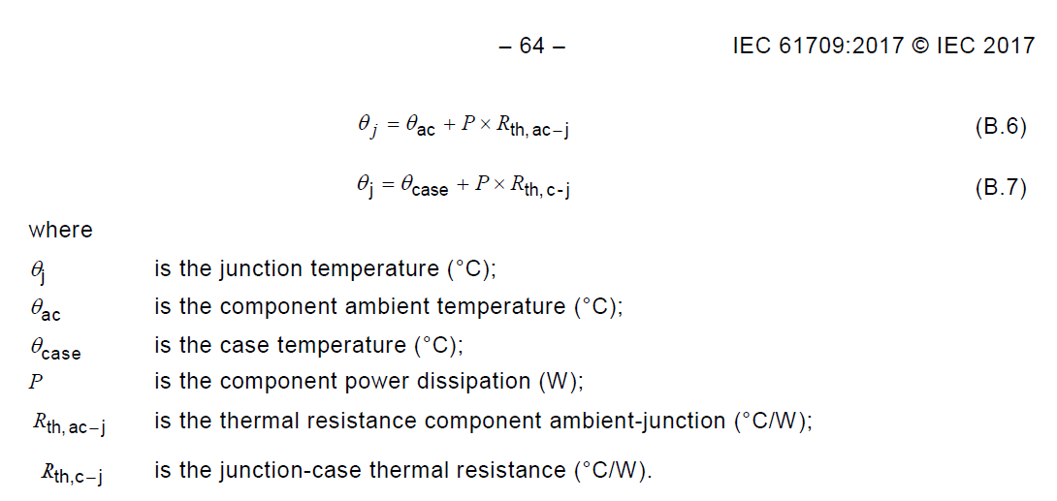

Reference Tj
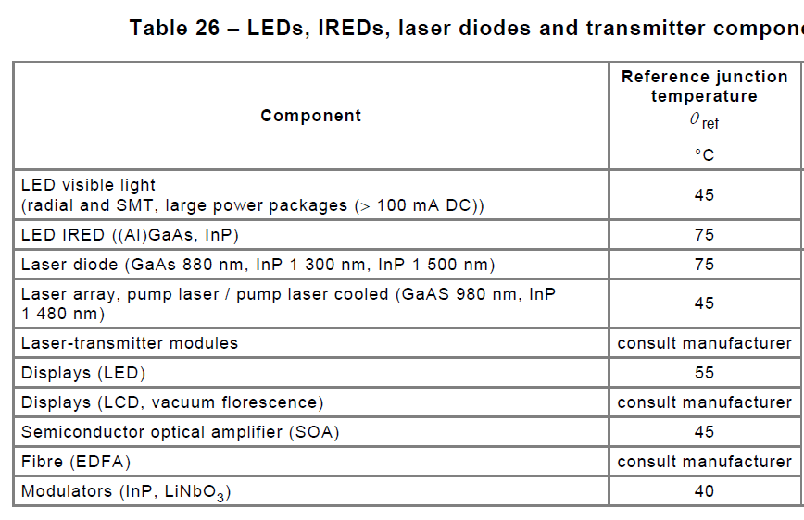
根據IEC 61709，零件周圍環境溫度為40℃時，其參考的Tj值
(若無法量測"零件周圍環境溫度"，則假設其等於"零件表面溫度"(Tc))

Power transistor | Tj = Tc + 60℃
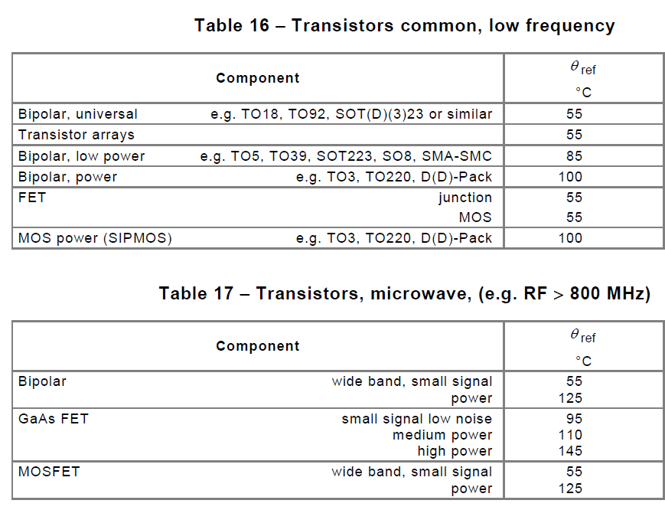

Optocoupler | Tj = Tc + 25℃
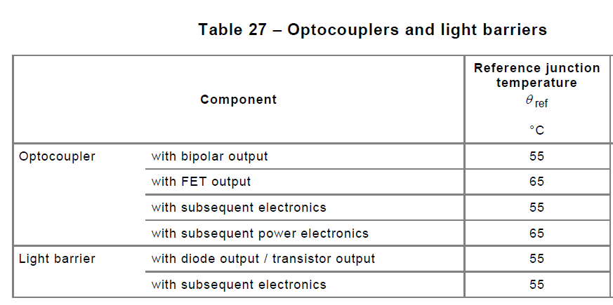

LED and LED modules | Tj = Tc + 35℃

